상품제안서
스위스밀리터리 3단수동 핀도트 + 140g세면타올 세트 | 상품코드: S08360

 |  |  |  |  |  |  | 02-713-8555 | www.synergygift.co.kr
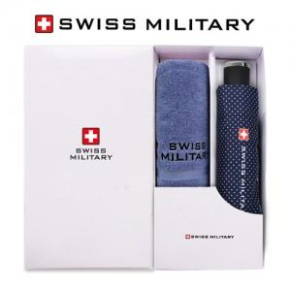

【상세/제작정보】 | <p>&nbsp;</p><p>&nbsp;</p>

【인쇄/포장옵션】 | 실크, 자수, 원단1도인쇄 / 포장지포장

【공급단가】 | 수량 | 30~ | 100~ | 500~ | 1,000~ | 2,000~
*VAT별도 | 단가 | 13,000원 | 12,800원 | 12,500원 | 12,000원 | 11,500원

【상품 URL】 | https://www.synergygift.co.kr:443/src/goods_detail.php?gdno=2674

